Layout Screen
Detail Design | Project | ASOFT - ERP.NET | ID Screen | CRMF2080 | Created By | Thị Phượng | Updated By | Tấn Đạt
 | Module | ASOFT-CRM | Name Screen | Danh mục yêu cầu | Created Date | 25/03/2017 | Updated Date | 26/01/2018

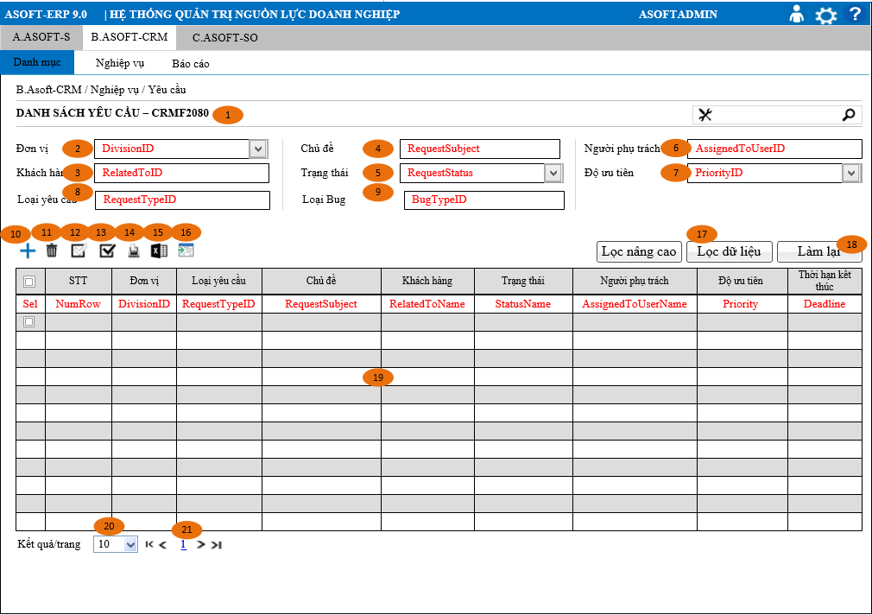
Layout |  |  |  |  |  |  | Overview
 |  |  |  |  |  |  | Sử dụng màn hình này để: Cho phép người dùng theo dõi truy vấn xem lai những người Yêu cầu của công ty
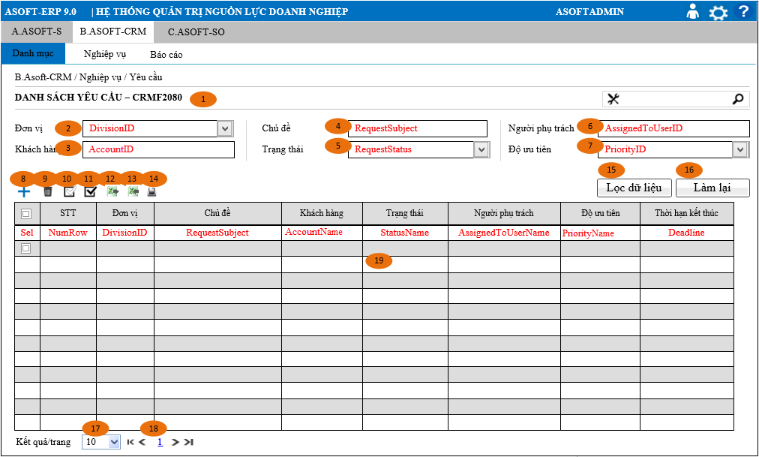

 |  |  |  |  |  |  | Flow Screen
 |  |  |  |  |  |  | Login -> [ASOFT-CRM] -> Menu [Nghiệp vụ] -> MenuItem [Yêu cầu] -> Page [CRMF2080_Danh mục Yêu cầu

